核销
系统 | 查看路径 |  | 显示界面 | 附件
FMS系统 | “结算系统”——“应付管理”——“应付核销录入” | “供方应付核销"界面用于核销 | 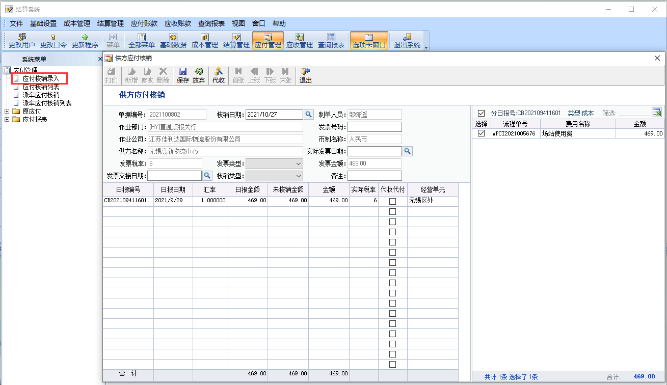 | 附件1：成本日报导入表格式（用于快速检索日报号下的流程单号）
 |  | 核销时选择成本日报的界面“成本日报列表” | 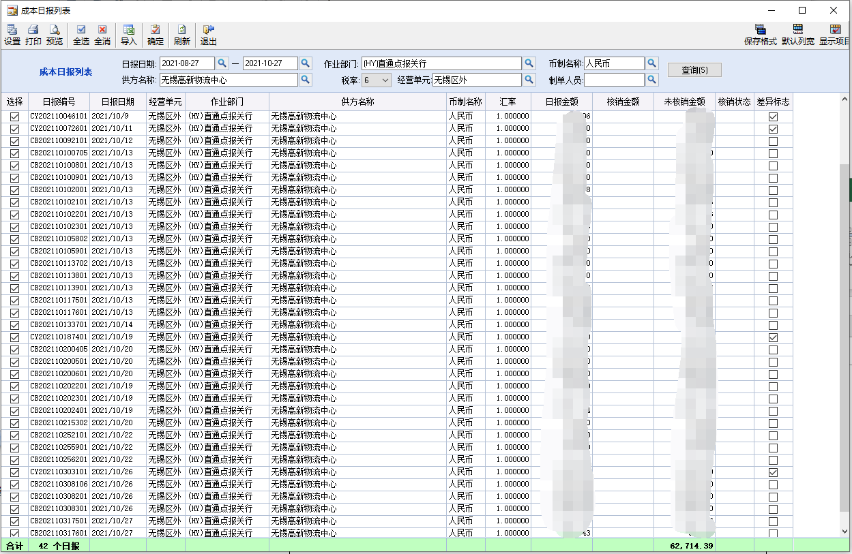 | 附件2：成本日报编码导入表格式（用于快速检索日报号）
 |  |  |  | 附件3：核销清单

附件1
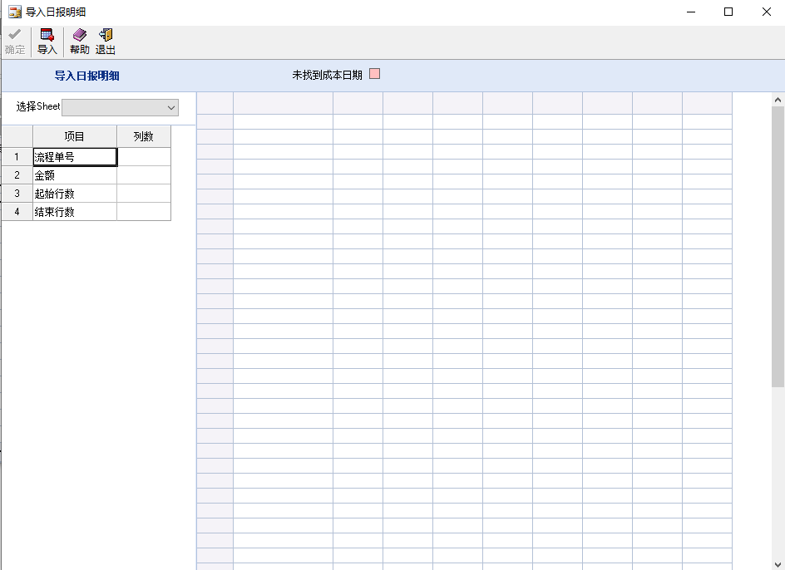
表样
流程单 | 金额

导入界面

